상품제안서
체르니 무선충전기 15W | 상품코드: S21632

 |  |  |  |  |  |  | 02-713-8555 | www.synergygift.co.kr
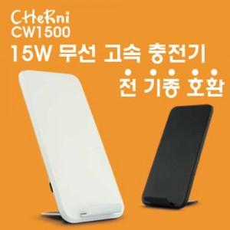

【상세/제작정보】

【인쇄/포장옵션】 | 레이저, 풀칼라 / 포장지포장

【공급단가】 | 수량 | 50~ | 100~ | 300~ | 1,000~ | 3,000~
*VAT별도 | 화이트 | 10,800원 | 10,500원 | 10,100원 | 9,650원 | 9,450원
 | 블랙 | 10,800원 | 10,500원 | 10,100원 | 9,650원 | 9,450원

【상품 URL】 | https://www.synergygift.co.kr:443/src/goods_detail.php?gdno=21632

